Hoja1
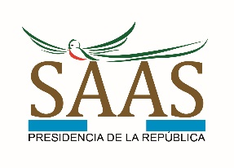
SECRETARÍA DE ASUNTOS ADMINISTRATIVOS Y DE SEGURIDAD
PRESIDENCIA DE LA REPÚBLICA

CONTRATOS DE ARRENDAMIENTOS 2024

En cumplimiento a la Ley de Acceso a la Información Pública, Decreto 57-2008, Articulo 10 Numeral 19

No. | Descripcion | Dirección | Motivo | Período de Arrendamiento | Proveedor | NIT | Monto Mensual | Monto Total
1 | Arrendamiento de dos habitaciones individuales en el departamento de San Marcos, para el personal de la Dirección de Seguridad de la SAAS, para el cumplimiento de las atribuciones que por mandato legal le corresponden a la SAAS | San Marcos, San Marcos | Servicio de Seguridad | 1 mes | LUZ MARINA FUENTES ESTRADA DE OROZCO | 22447725 | Q6,250.00 | Q6,250.00
2 | Arrendamiento de dos habitaciones individuales en el departamento de Quetzaltenango, para el personal de la Dirección de Seguridad de la SAAS, para el cumplimiento de las atribuciones que por mandato legal le corresponden a la SAA S | Quetzaltenango, Quetzaltenango | Servicio de Seguridad | 1 mes | RUTH MARITZA LÓPEZ ROLDAN DE MORALES | 3854973 | Q4,220.00 | Q4,220.00

CORRESPONDIENTE AL MES DE ENERO 2024

